상품제안서
국산 단색컬러 쿨스카프 | 상품코드: F19631

 |  |  |  |  |  |  | 02-412-0044 | www.easy1.co.kr
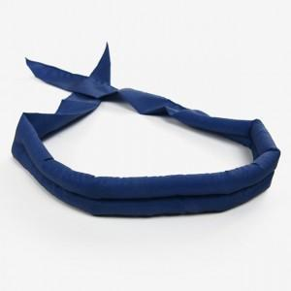 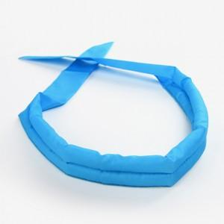 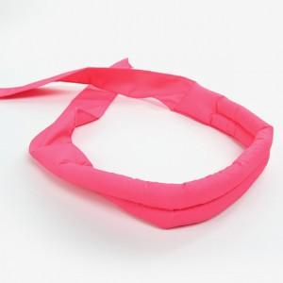

【상세/제작정보】

【인쇄/포장옵션】 | 실크 / 포장불가능

【공급단가】 | 수량 | 200~ | 500~ | 1,000~ | 3,000~ | 5,000~
*VAT별도 | 단가 | 1,620원 | 1,560원 | 1,500원 | 1,440원 | 1,400원

【상품 URL】 | http://www.easy1.co.kr/src/goods_detail.php?gdno=19631

